Закупка cronier-mac
Фото | Наименование | Цена | Кол-во | Сумма
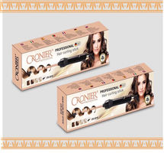 | CR-2018 | 700.00 | 1 | 700.00
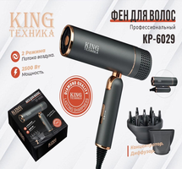 | KP-6029 | 1,150.00 | 1 | 1,150.00
 | CR-8801 | 1,250.00 | 1 | 1,250.00
Итого: 3 позиций |  |  | 3 | 3,100.00

